伏安法测电阻（UE-DND）
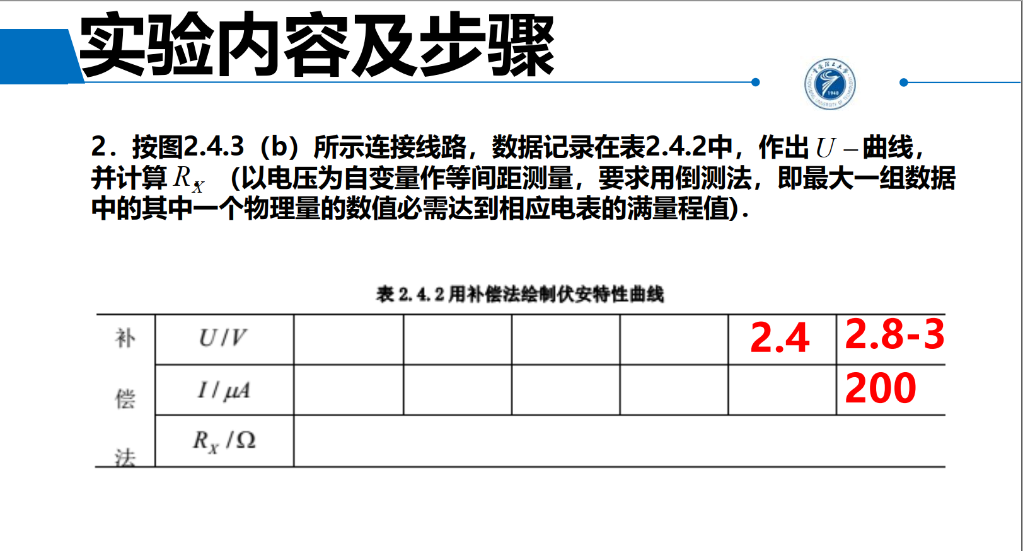
 | 处是需要填充的实验数据，剩下的会根据已知数据自动计算
 | 处数据含有公式，尽量不要改动
理论上，实验中的电压表应当估读至小数点后3位，微安表（电流表）应估读至小数点后1位。 （但实际实验中，调节电源，指针示数都为整数，似乎并不需要估读？【存疑】）右图课件中也没有展示估读结果……

 | RX0 /Ω | 14000 |  | RA /Ω | 3200 |  | RV /Ω | 2900

 | 电压补偿在伏安法测电阻中的应用【数据报表】
 | 内接法 | 测量值 | U /V |  | 3.000
 |  |  | I /μA |  | 172.0
 |  | 计算 | RX1 /Ω |  | 17442
 |  |  | RX = RX1 - RA /Ω |  | 14242
 |  |  | ΔRX = RX1 - RX0 /Ω |  | 3442
 |  |  | E = ΔRX / RX0 /% |  | 24.58%
 | 外接法 | 测量值 | U/V |  | 0.500
 |  |  | I/μA |  | 200.0 |  |  |  | 线性拟合所得斜率即为测得电阻。为了符合欧姆定律 U = RI，需强制设置斜率为0。
补偿法测电阻 —— 伏安特性曲线
 |  | 计算 | RX2 /Ω |  | 2500
 |  |  | RX = 1 / (1/RX2 - 1/RV) /Ω |  | 18125
 |  |  | ΔRX = RX2 - RX0 /Ω |  | -11500
 |  |  | E = ΔRX / RX0 /% |  | -82.14%
 | 补偿法 | 测量值
 |  | 次数 | 1 | 2 | 3 | 4 | 5 | 6
 |  | U /V | 2.760 | 2.340 | 1.900 | 1.560 | 0.940 | 0.520
 |  | I /μA | 200.0 | 158.0 | 126.0 | 116.0 | 58.0 | 44.0
 |  | I /A | 0.000200 | 0.000158 | 0.000126 | 0.000116 | 0.000058 | 0.000044 | 不要复制图表到文档打印（拖拽会造成图表变形），推荐直接对图表截图后再粘贴调整大小。

